画面部品情報
アプリ課題(2025） |  |  | 画面ID | 画面名 |  |  |  | 作成日 | 作成者 | 更新日 | 更新者
 |  |  | 011_UserManagementFavoriteRecipes | ユーザ管理(お気に入り料理) |  |  |  | 2024-12-31 | 福田 | 2025-07-23 | 福田

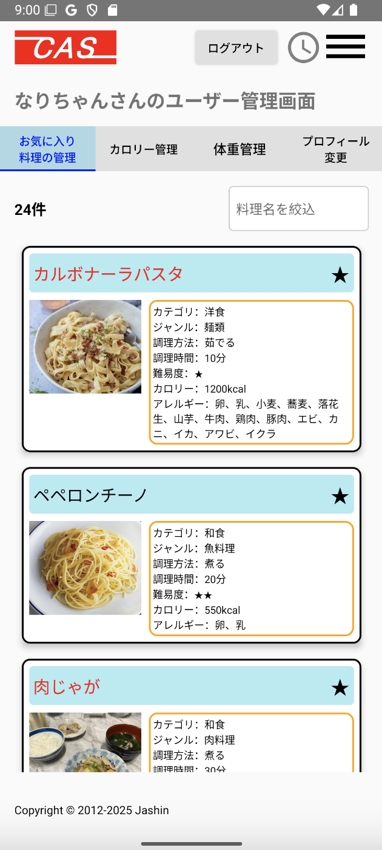
 | 1.【画面イメージ】
 | 【初期表示】 |  |  |  |  | 【スマホ版イメージ】
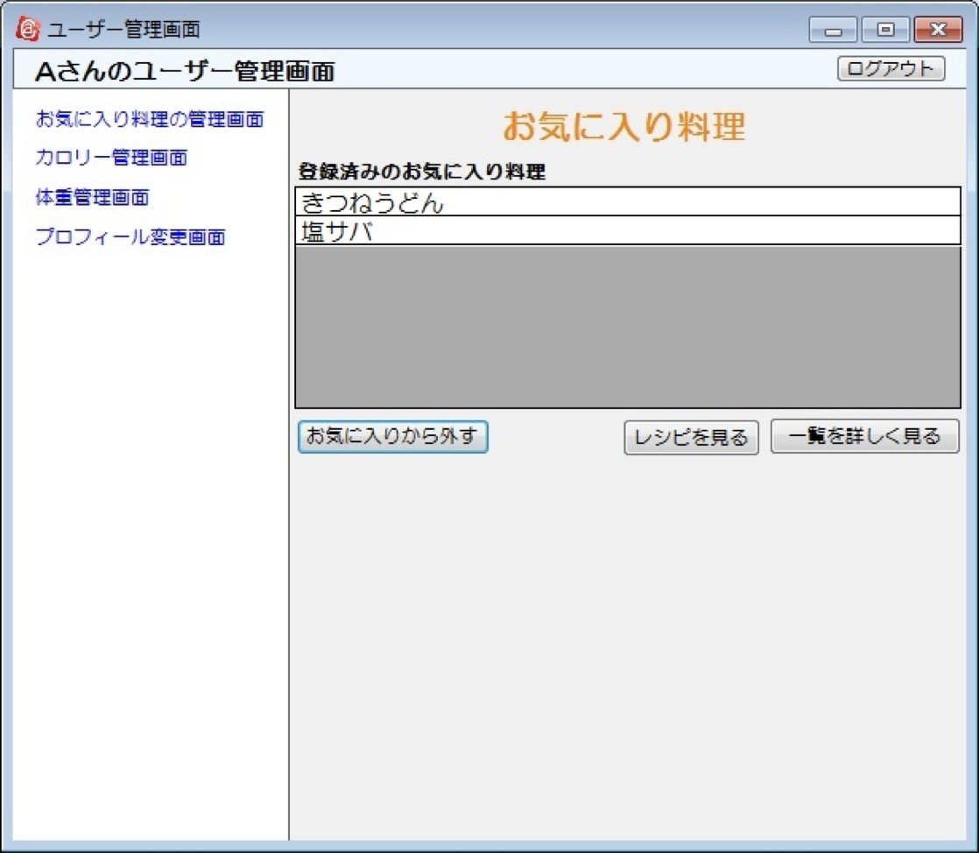

 | 2.【機能概要】
 | ユーザ管理画面(トップ)のタブ「お気に入りの料理の管理」を切り替えることで表示される。 ログインユーザに紐づく、お気に入りされた料理を表示すること。 料理の追加は「04_レシピ表示」でしかできず、当画面では追加は不可。 行をクリックすることで次画面（04_レシピ表示）へ遷移する。 ★マークをクリックすることでお気に入りから外されること。

 | 3.【前の画面より受け取ったパラメータ】
 | パラメータ名 | データ型 | 桁数

 | 4.【イベント情報】
 | イベント名 | 処理概要
 | 初期表示時 | 「ユーザお気に入りレシピテーブル」からログインユーザIDに紐づく料理IDのお気に入り料理を行単位で表示させる。 ログインユーザのアレルギーが含まれる料理の行については背景を赤色にして、星マークの横に「アレルギーが含まれるレシピです。」と表示させる。
 | 料理行をクリック時 | 料理IDを渡して、「04_レシピ表示」画面を開く。
 | ⭐︎（★）リンクをクリック時 | クリック時、表示されている料理名の料理IDをお気に入り登録から外す更新をDBへ行う。 ⭐︎に変更するが再描画はしないこと。（DB更新時に逐一、再描画させないようにするため。） タブ切り替えなどで再描画時は該当料理は表示されなくなること。
 | 料理名を絞込テキストからフォーカスを離した時 | 検索結果より、料理名でフィルターをかけて、料理名で絞ること。

 | 5.【フォーム情報】 |  |  |  | 6.【DB情報】
 | 項目名 | 部品 | 備考 |  | 取得元テーブル | 取得列 | データ型 | 桁数 | 備考
 | 料理名を絞込 | テキストボックス | 検索結果の一覧より料理名でフィルターをかけて、料理名で絞ること。 |  | レシピ | 料理名 | 文字列 | 30桁 | 取得した結果の料理名に対してフィルターをかける。再度DB検索はしないようにする。

 | （検索結果）※お気に入り料理分表示する。
 | 項目名 | 部品 | 備考 |  | 取得元テーブル | 取得列 | データ型 | 桁数 | 備考
 | 料理名 | リンクボタン | クリック時に料理IDを渡して、次画面（04_レシピ表示）へ遷移する。 |  | レシピ | 料理名 | 文字列 | 30桁
 |  |  | ログインユーザのアレルギーが含まれる料理の行については文字を赤色にする。 |  | ユーザ情報 ユーザ情報 ユーザ情報 ユーザ情報 ユーザ情報 | アレルギーID_1 アレルギーID_2 アレルギーID_3 アレルギーID_4 アレルギーID_5 | 数値 数値 数値 数値 数値 | 1桁 1桁 1桁 1桁 1桁
 |  | アイコン | 項目名の画像を使用する。（料理ごとに準備すること） |  | レシピ | 画像URL | 文字列 | TEXT | 画像リンクでfirebase storageから参照される
 |  | リンクボタン | クリック時に料理IDを渡して、次画面（04_レシピ表示）へ遷移する。
 | ⭐︎ （★を表示しない場合） | リンクボタン | ログインユーザが対象行の料理IDをお気に入り登録していない場合は、表示する。未ログイン時は表示しない。 クリック時、現在行の料理名の料理IDをお気に入り登録としてDB更新する。更新後、★に切り替えること。 |  | ユーザお気に入りレシピ ユーザお気に入りレシピ | ユーザID 料理ID | 文字列 文字列 | 8桁 8桁 | ユーザお気に入りレシピへ新規登録する。
 | ★ （⭐︎を表示しない場合） | リンクボタン | ログインユーザが対象行の料理IDをお気に入り登録している場合は、表示する。未ログイン時は表示しない。 クリック時、現在行の料理名の料理IDをお気に入り登録としてDB更新する。更新後、⭐︎に切り替えること。 |  | ユーザお気に入りレシピ ユーザお気に入りレシピ | ユーザID 料理ID | 文字列 文字列 | 8桁 8桁 | ユーザお気に入りレシピより削除する。
 | カテゴリ | ラベル | 対象行の料理IDに紐づく、カテゴリ名を表示する。 |  | レシピ | カテゴリーID | 数値 | 1桁
 | ジャンル | ラベル | 対象行の料理IDに紐づく、ジャンル名を表示する。 |  | レシピ | ジャンルID | 数値 | 1桁
 | 調理方法 | ラベル | 対象行の料理IDに紐づく、調理方法を表示する。 |  | レシピ | 調理方法ID | 数値 | 1桁
 | 調理時間 | ラベル | 対象行の料理IDに紐づく、調理時間を表示する。 |  | レシピ | 調理時間 | 数値 | 3桁 | 1-120分で表示される
 | 難易度 | ラベル | 対象行の料理IDに紐づく、難易度を表示する。 |  | レシピ | 難易度 | 数値 | 1桁
 | カロリー | ラベル | 対象行の料理IDに紐づく、難易度を表示する。 |  | レシピ | カロリー | 数値 | 4桁
 | アレルギー | ラベル | 対象行の料理IDに紐づく、アレルギーを表示する。 |  | レシピアレルギー レシピアレルギー | 料理ID アレルギーID | 文字列 数値 | 8桁 1桁 | アレルギーIDで検索した結果の料理IDをレシピに結合させる。（レシピ.アレルギーID = レシピアレルギー.アレルギーID )

old
